80 インターネット人口普及率
80 インターネット人口普及率

 | 時点 2024(R6)年（毎年）
 | 単位 ％ |  |  |  |  |  |  |  | 偏差値 |  | 53.2
順位 |  | 都道府県名 |  | 数 値 |  |  | 順位 | 都道府県名 |  | 数 値

 |  | 0 | 全 国 |  | 83.1 | 0.0 | 24 | 0 | 富 山 |  | 81.1
1 |  | 0 | 神奈川 |  | 88.4 | 0.0 | 25 | 0 | 長 野 |  | 80.9
2 |  | 0 | 東 京 |  | 88.0 | 0.0 | 26 | 0 | 山 梨 |  | 80.5
3 |  | 0 | 兵 庫 |  | 87.2 | 0.0 | 27 | 0 | 福 井 |  | 80.4
4 |  | 0 | 京 都 |  | 86.9 | 0.0 | 28 | 0 | 山 形 |  | 80.2
5 |  | 0 | 福 岡 |  | 86.7 | 0.0 | 29 | 0 | 宮 城 |  | 80.1
6 |  | 0 | 埼 玉 |  | 86.2 | 0.0 | 30 | 0 | 群 馬 |  | 79.1
7 |  | 0 | 愛 知 |  | 84.9 | 0.0 | 30 | 0 | 佐 賀 |  | 79.1
8 |  | 0 | 広 島 |  | 84.5 | 0.0 | 32 | 0 | 島 根 |  | 78.8
9 |  | 0 | 茨 城 |  | 84.2 | 0.0 | 33 | 0 | 高 知 |  | 78.5
10 |  | 0 | 滋 賀 |  | 83.6 | 0.0 | 34 | 0 | 新 潟 |  | 77.9
10 |  | 0 | 奈 良 |  | 83.6 | 0.0 | 34 | 0 | 鳥 取 |  | 77.9
12 |  | 0 | 静 岡 |  | 83.4 | 0.0 | 34 | 0 | 大 分 |  | 77.9
13 |  | 0 | 栃 木 |  | 82.9 | 0.0 | 37 | 0 | 宮 崎 |  | 77.7
14 |  | 0 | 石 川 |  | 82.6 | 0.0 | 38 | 0 | 熊 本 |  | 77.5
14 |  | 0 | 岐 阜 |  | 82.6 | 0.0 | 39 | 0 | 北海道 |  | 77.3
16 |  | 0 | 岡 山 |  | 82.4 | 0.0 | 39 | 0 | 愛 媛 |  | 77.3
17 |  | 0 | 福 島 |  | 82.2 | 0.0 | 39 | 0 | 長 崎 |  | 77.3
18 |  | ◎ | 千 葉 |  | 82.0 | 0.0 | 42 | 0 | 和歌山 |  | 76.8
19 |  | 0 | 大 阪 |  | 81.9 | 0.0 | 43 | 0 | 徳 島 |  | 75.8
20 |  | 0 | 沖 縄 |  | 81.7 | 0.0 | 44 | 0 | 鹿児島 |  | 75.7
21 |  | 0 | 三 重 |  | 81.5 | 0.0 | 45 | 0 | 秋 田 |  | 74.0
22 |  | 0 | 香 川 |  | 81.3 | 0.0 | 46 | 0 | 青 森 |  | 72.9
インターネット人口普及率
北海道 | 77.3
青 森 | 72.9
岩 手 | 67.8
宮 城 | 80.1
秋 田 | 74.0
山 形 | 80.2
福 島 | 82.2
茨 城 | 84.2
栃 木 | 82.9
群 馬 | 79.1
埼 玉 | 86.2
千 葉 | 82.0
東 京 | 88.0
神奈川 | 88.4
新 潟 | 77.9
富 山 | 81.1
石 川 | 82.6
福 井 | 80.4
山 梨 | 80.5
長 野 | 80.9
岐 阜 | 82.6
静 岡 | 83.4
愛 知 | 84.9
三 重 | 81.5
滋 賀 | 83.6
京 都 | 86.9
大 阪 | 81.9
兵 庫 | 87.2
奈 良 | 83.6
和歌山 | 76.8
鳥 取 | 77.9
島 根 | 78.8
岡 山 | 82.4
広 島 | 84.5
山 口 | 81.2
徳 島 | 75.8
香 川 | 81.3
愛 媛 | 77.3
高 知 | 78.5
福 岡 | 86.7
佐 賀 | 79.1
長 崎 | 77.3
熊 本 | 77.5
大 分 | 77.9
宮 崎 | 77.7
鹿児島 | 75.7
沖 縄 | 81.7
23 |  | 0 | 山 口 |  | 81.2 | 0.0 | 47 | 0 | 岩 手 |  | 67.8

(％)

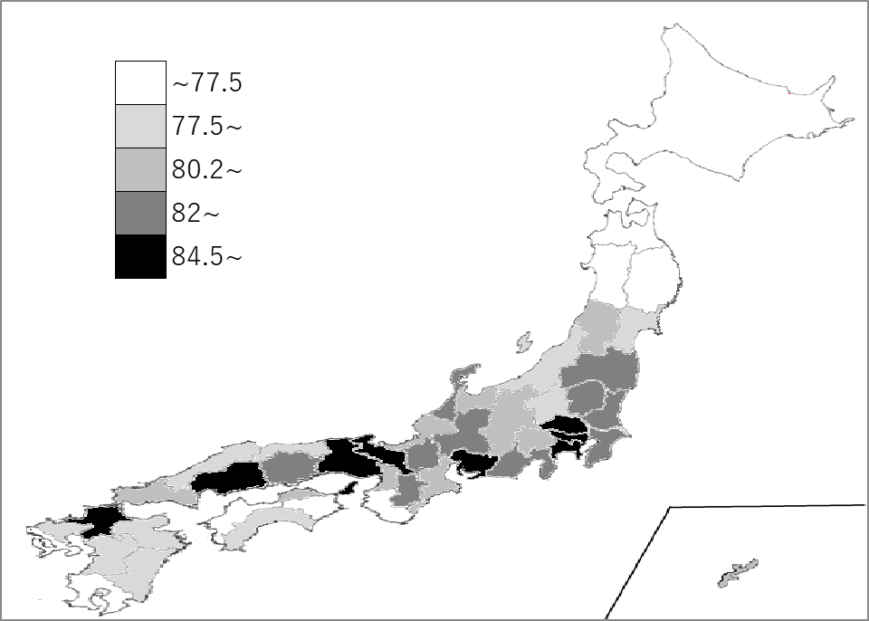
千葉県の推移
令和2年 | 83.7 | 8
令和3年 | 85.5 | 8
令和4年 | 89.4 | 3
令和5年 | 81.2 | 23
令和6年 | 82 | 18

《備 考》 ・資料出所 総務省情報流通行政局「通信利用動向調査」

